关系图
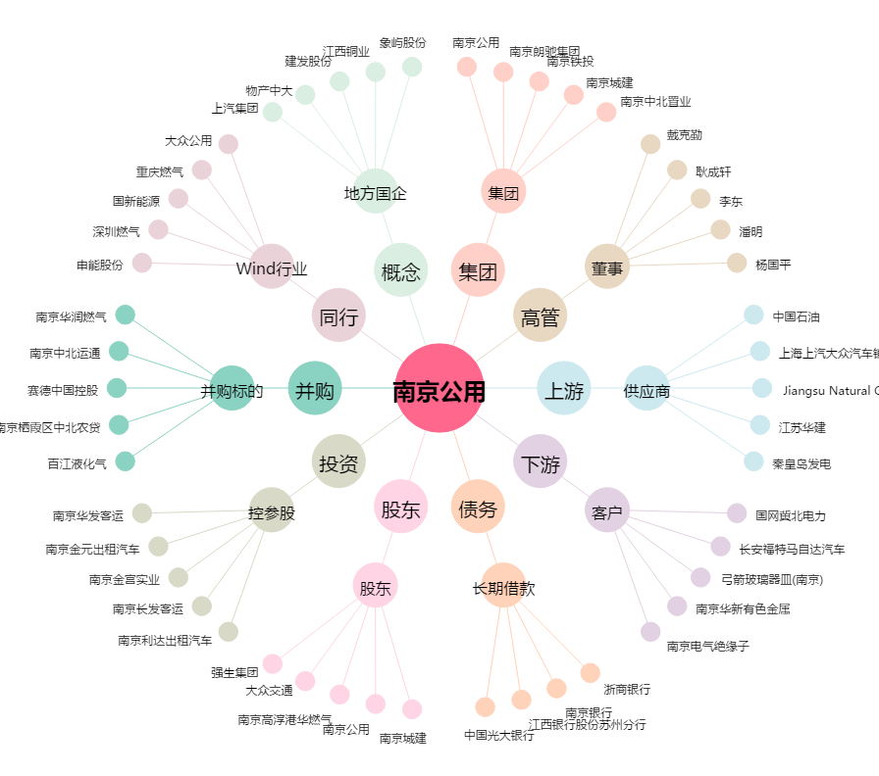
南京公用[000421.SZ] - 关系概览图

